Sheet1
Scene No. | 1
Quest Title | 娜娜的诗
Quest Log | 完成任务
Map No. | 34
 | 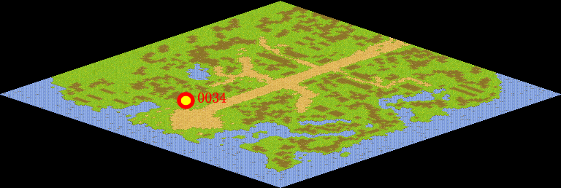
NPC No. | 34
Condition
Dialog | 这首诗的名字叫《锄禾》，作者是唐代的李坤。它的上半首是：“锄禾日当午， 汗滴禾下土。”这可是很著名的诗句哦，它让我们记住人们吃的每一粒米都是千千万万个农民用血汗浇灌起来的，农民不避严寒酷暑终年辛勤劳动的生活才有这粒粒粮食，你可一定要珍惜哦。
Select | 1：完成，2：取消
Result | 1 :关闭对话框 消除Qlog-0135-000 , 2 : 关闭对话框

NPC No. | 31
Condition
Dialog | 唉，年纪大了记性就差了很多。
Select | 1：确定
Result | 1：关闭对话框

ScriptFile | Qlog-0135-001.scr
 | Q0034-0135-001.scr
 | Q0031-0135-001.scr

